Batsman
 |  |  |  | DATA SET OBTAINED BY ALGORITHIM FOR A MATCH HIGHLIGHT CLIP
Ball Number | Frame Image | Dot | Single | Double | Four | Six | Leg Glance | Sweep | Hook | Pull | OnDrive | Lofted Drive | Straight Drive | Off Drive | Cover Drive | Square Drive | Square Cut | Reverse Sweep | Upper Cut | Scoop
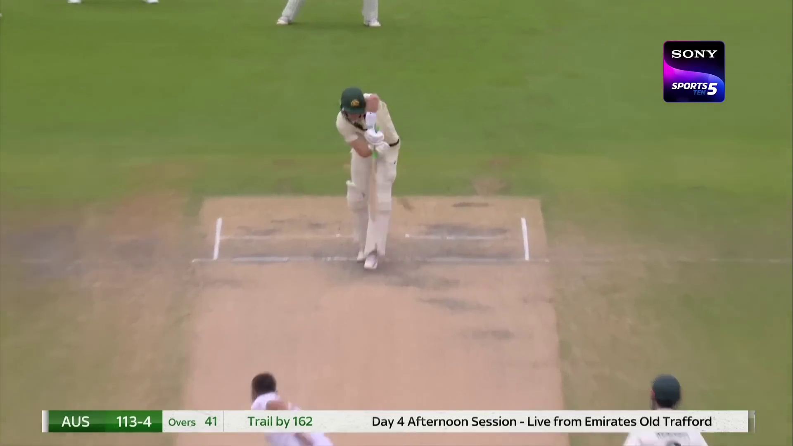 41.1 |  | No | Yes | No | No | No | No | No | No | Yes | No | No | No | No | No | No | No | No | No | No
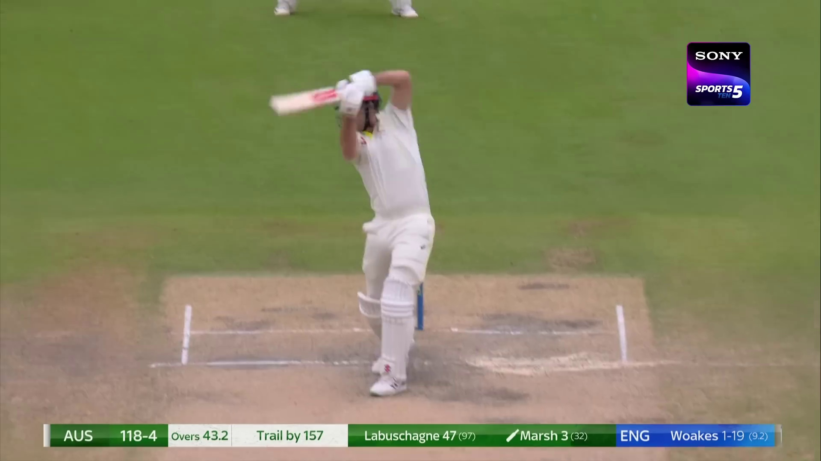 43.2 |  | No | No | No | Yes | No | No | No | No | No | No | No | No | No | No | No | Yes | No | No | No
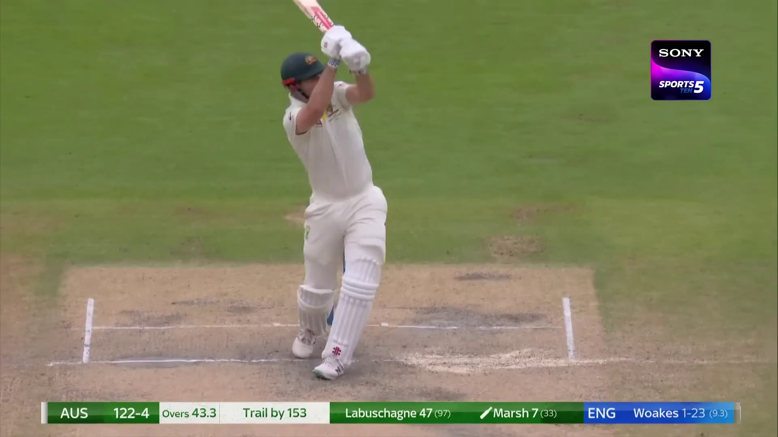 43.4 |  | No | No | No | Yes | No | No | No | No | No | Yes | No | No | No | No | No | No | No | No | No
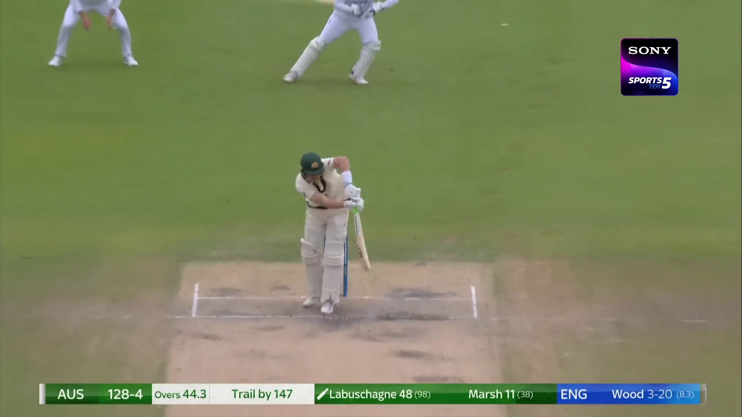 44.4 |  | No | Yes | No | No | No | No | No | Yes | No | No | No | No | No | No | No | No | No | No | No
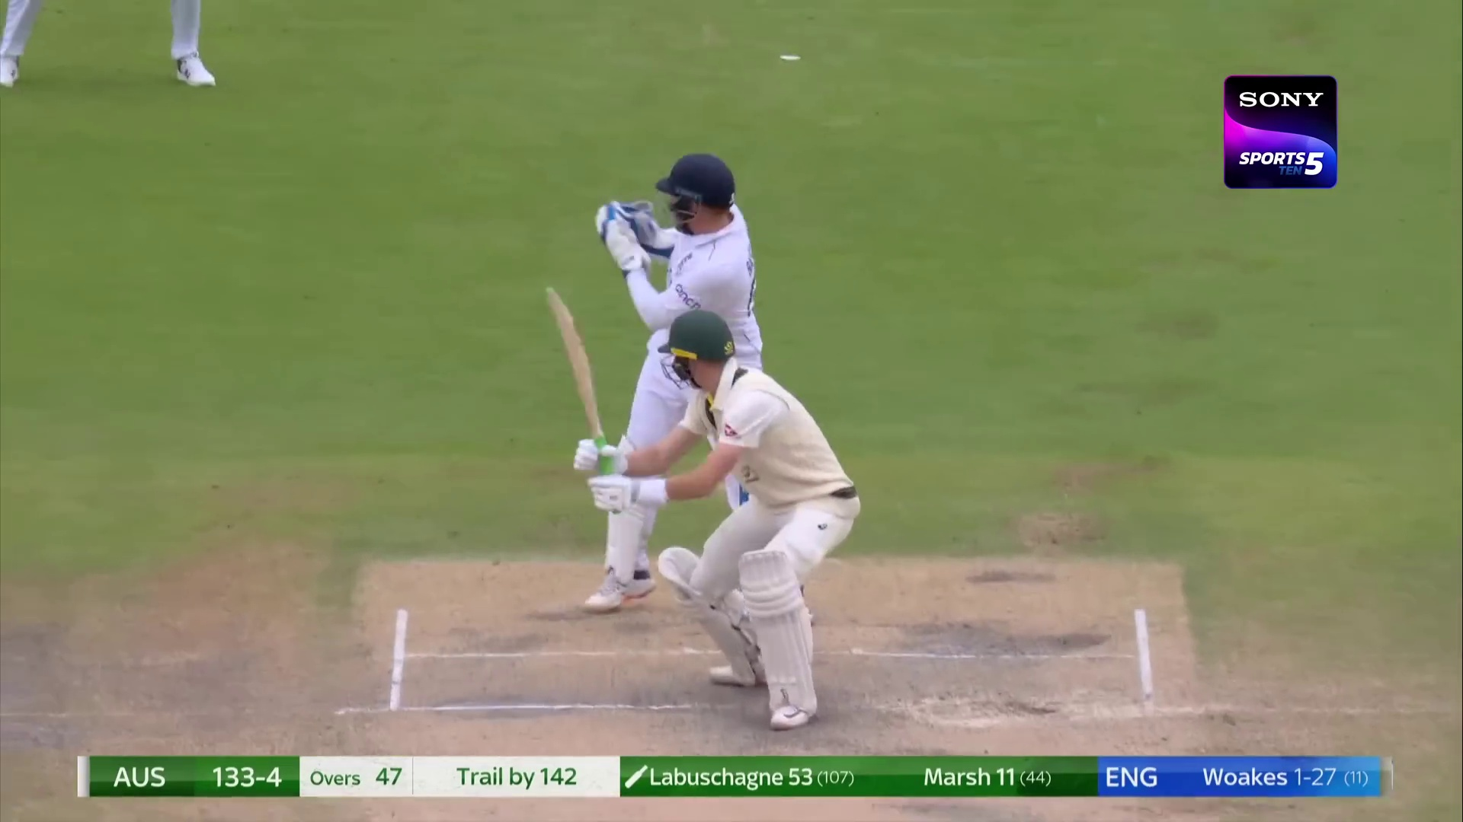 47.1 |  | No | No | No | Yes | No | No | No | No | No | No | No | No | Yes | No | No | No | No | No | No
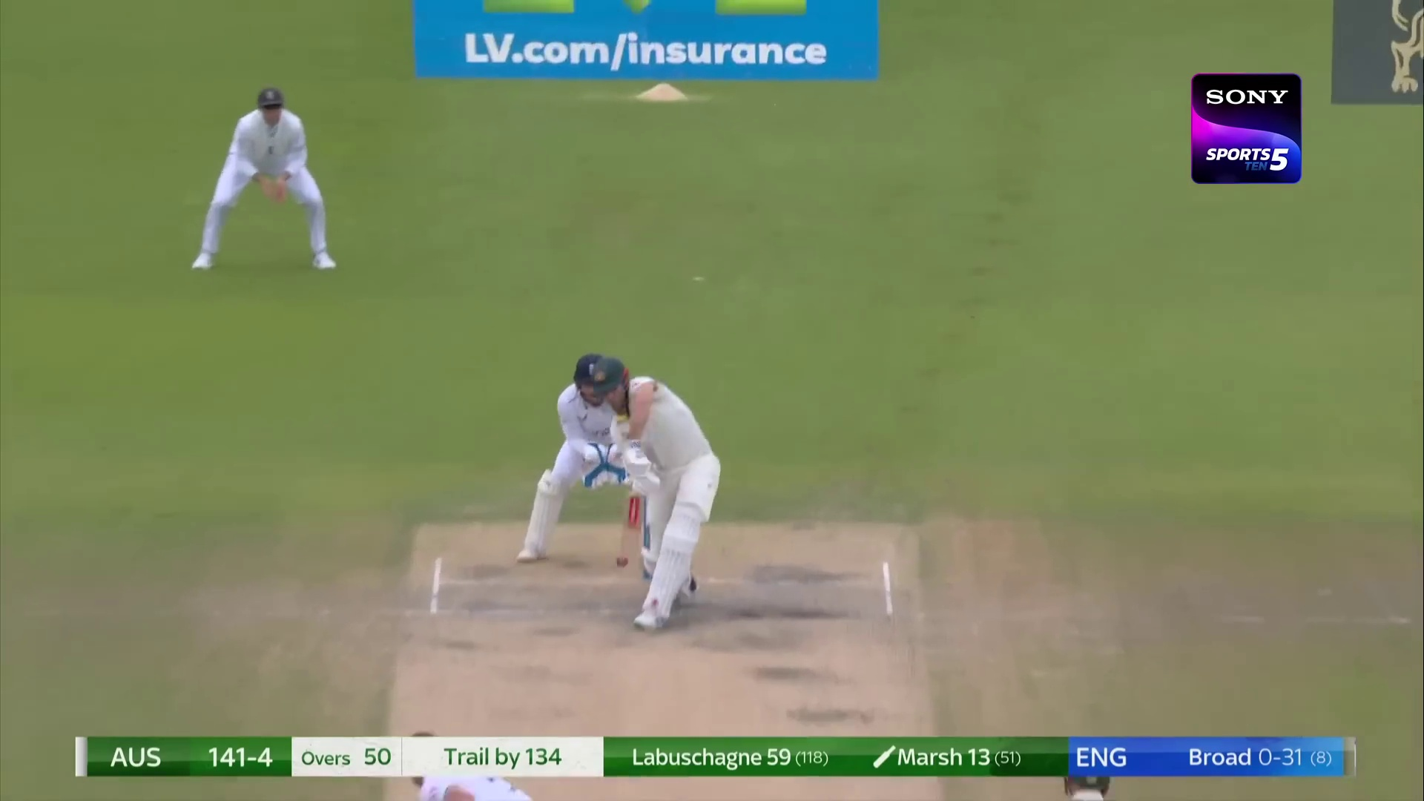 50.1 |  | Yes | No | No | No | No | No | No | No | No | No | No | No | No | Yes | No | No | No | No | No
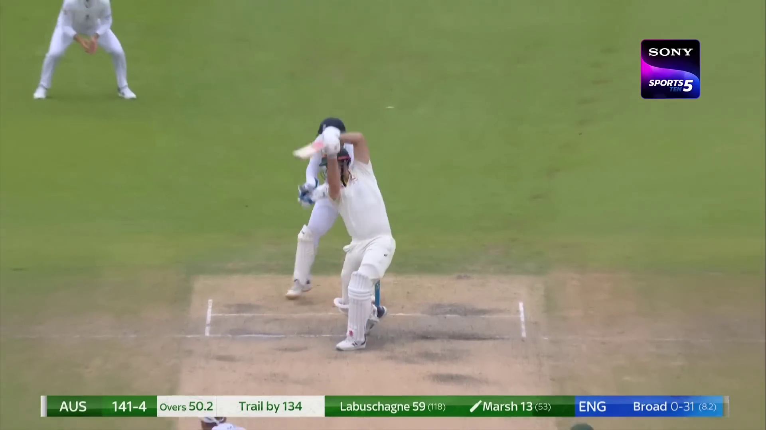 50.3 |  | No | No | No | Yes | No | No | No | No | No | No | No | No | No | No | Yes | No | No | No | No
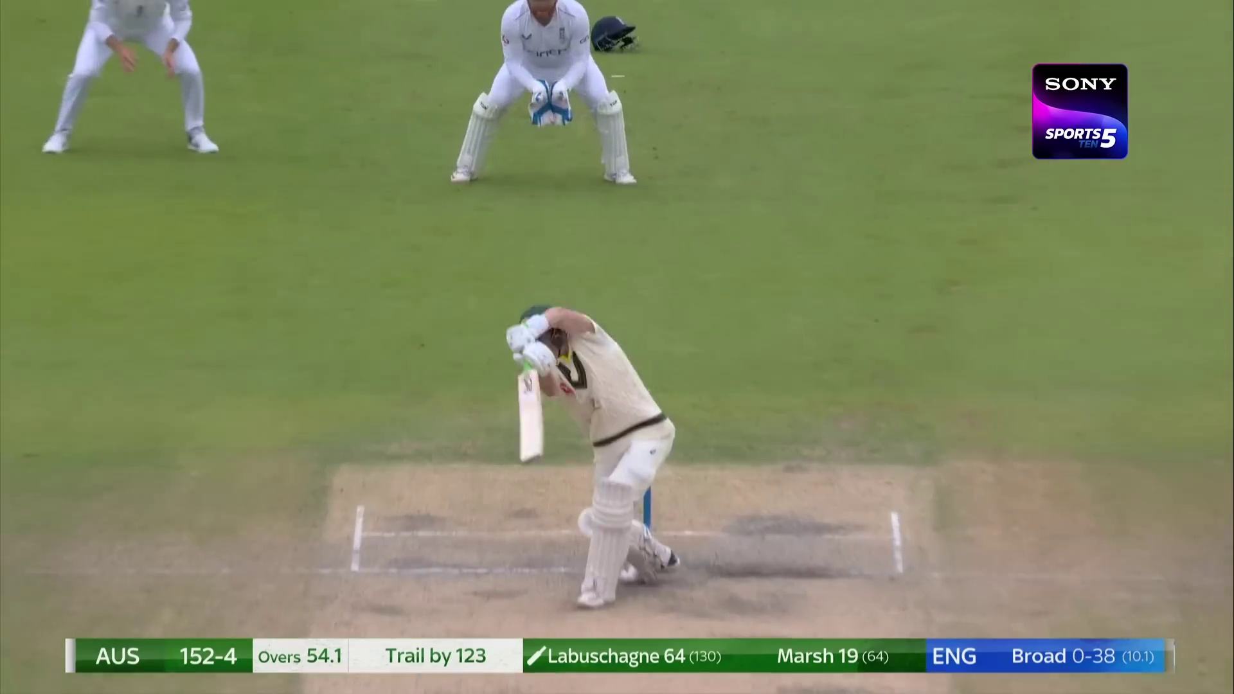 54.2 |  | No | No | No | Yes | No | No | No | No | No | No | No | No | No | No | Yes | No | No | No | No
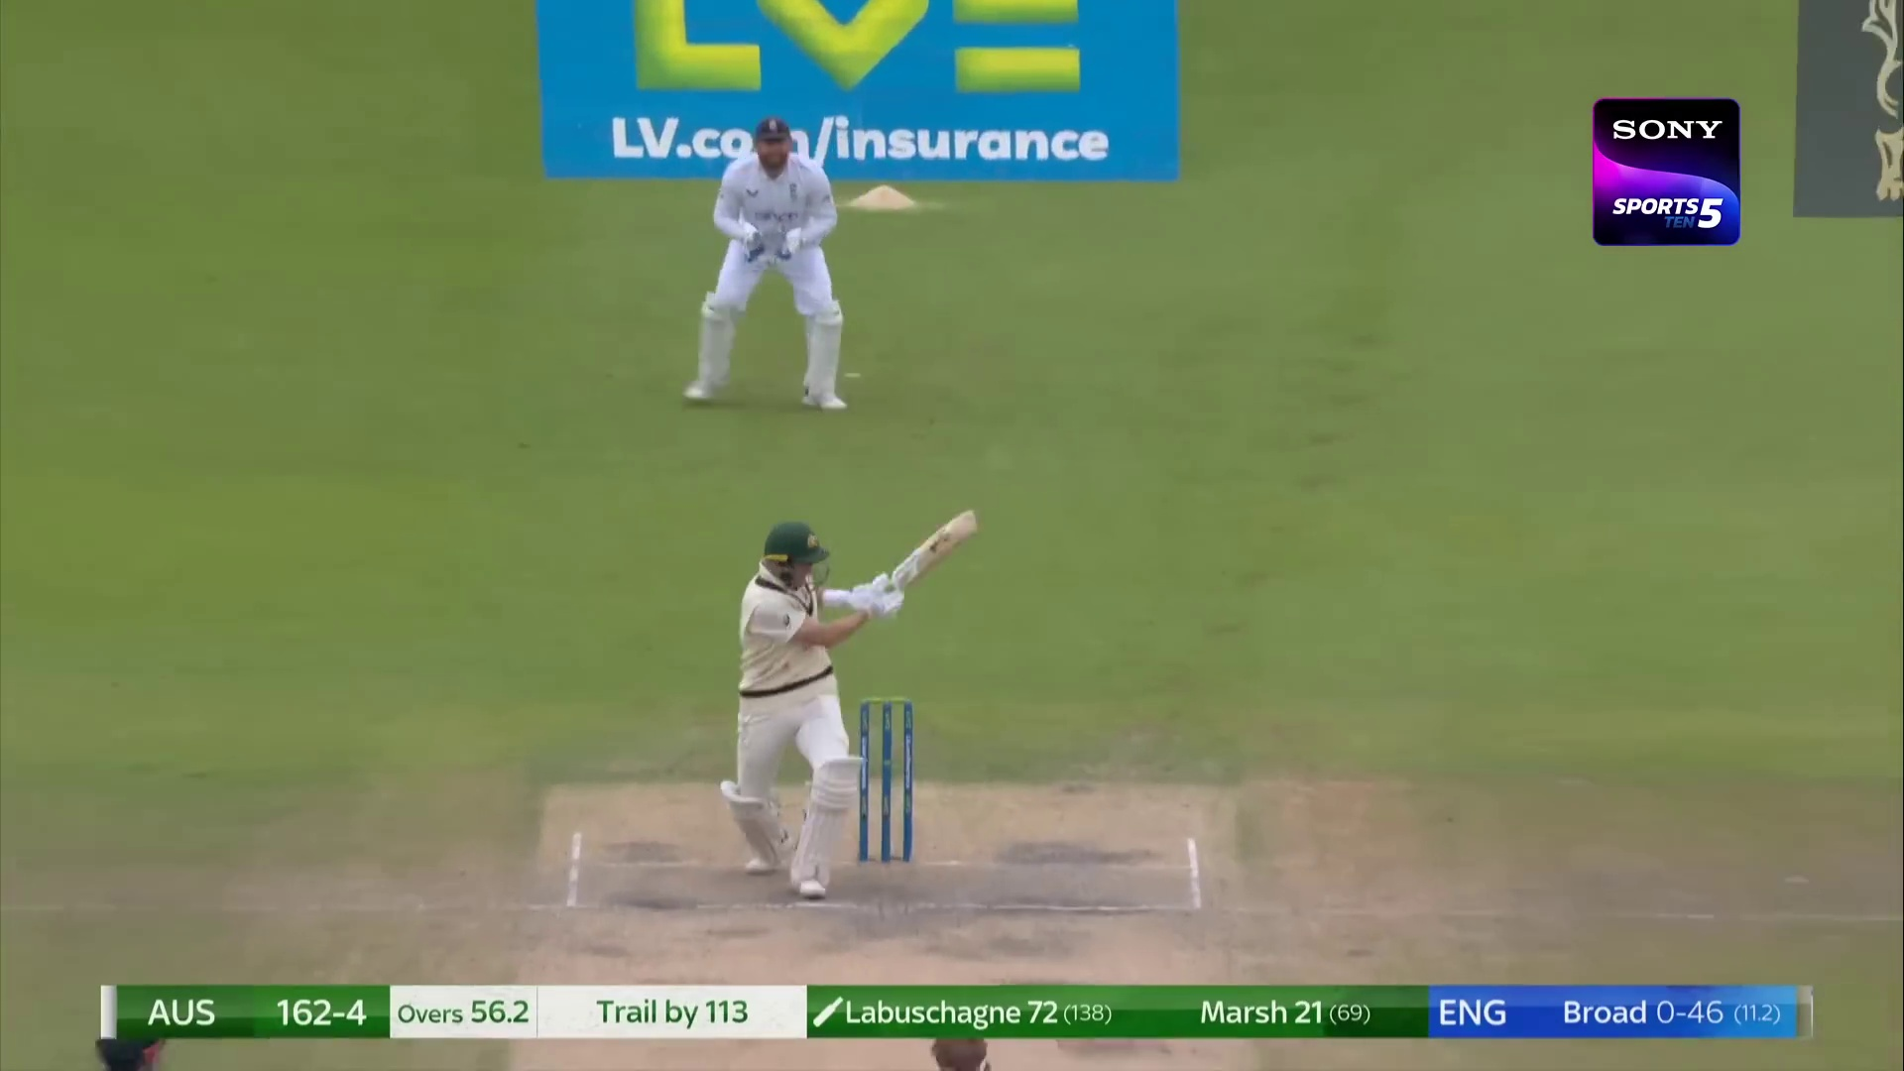 56.3 |  | Yes | No | No | No | No | No | No | No | Yes | No | No | No | No | No | No | No | No | No | No
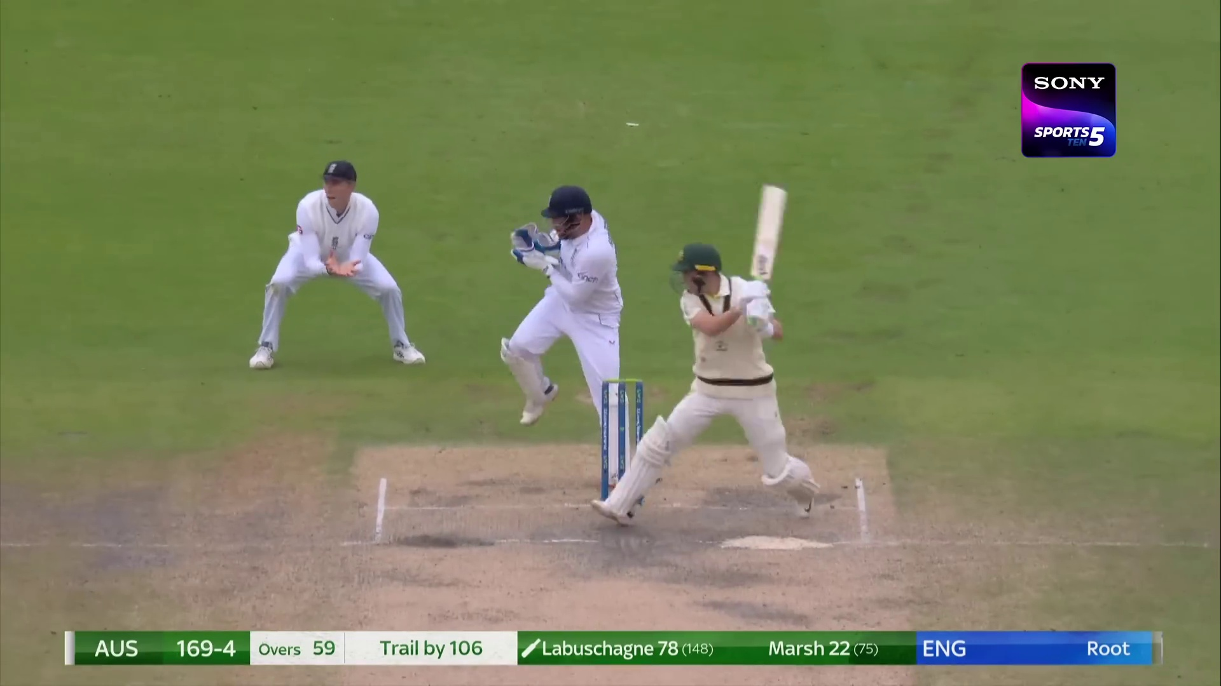 59.1 |  | No | No | Yes | No | No | No | No | No | No | No | No | No | No | No | No | Yes | No | No | No
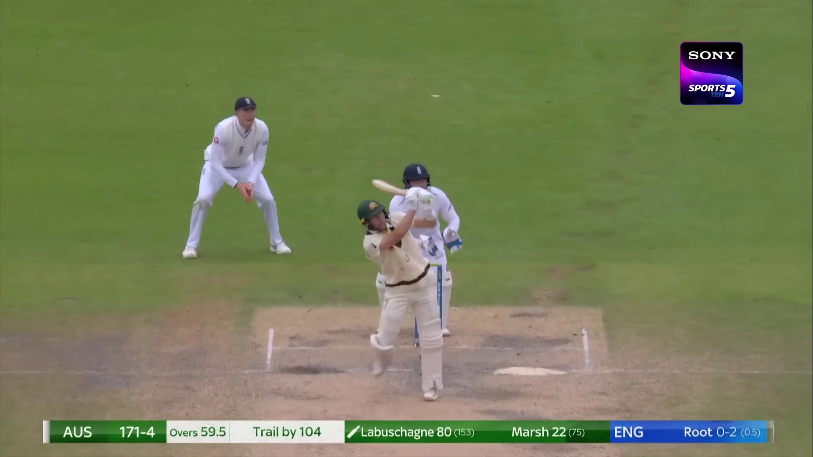 60 |  | No | No | No | No | Yes | No | No | No | No | Yes | No | No | No | No | No | No | No | No | No
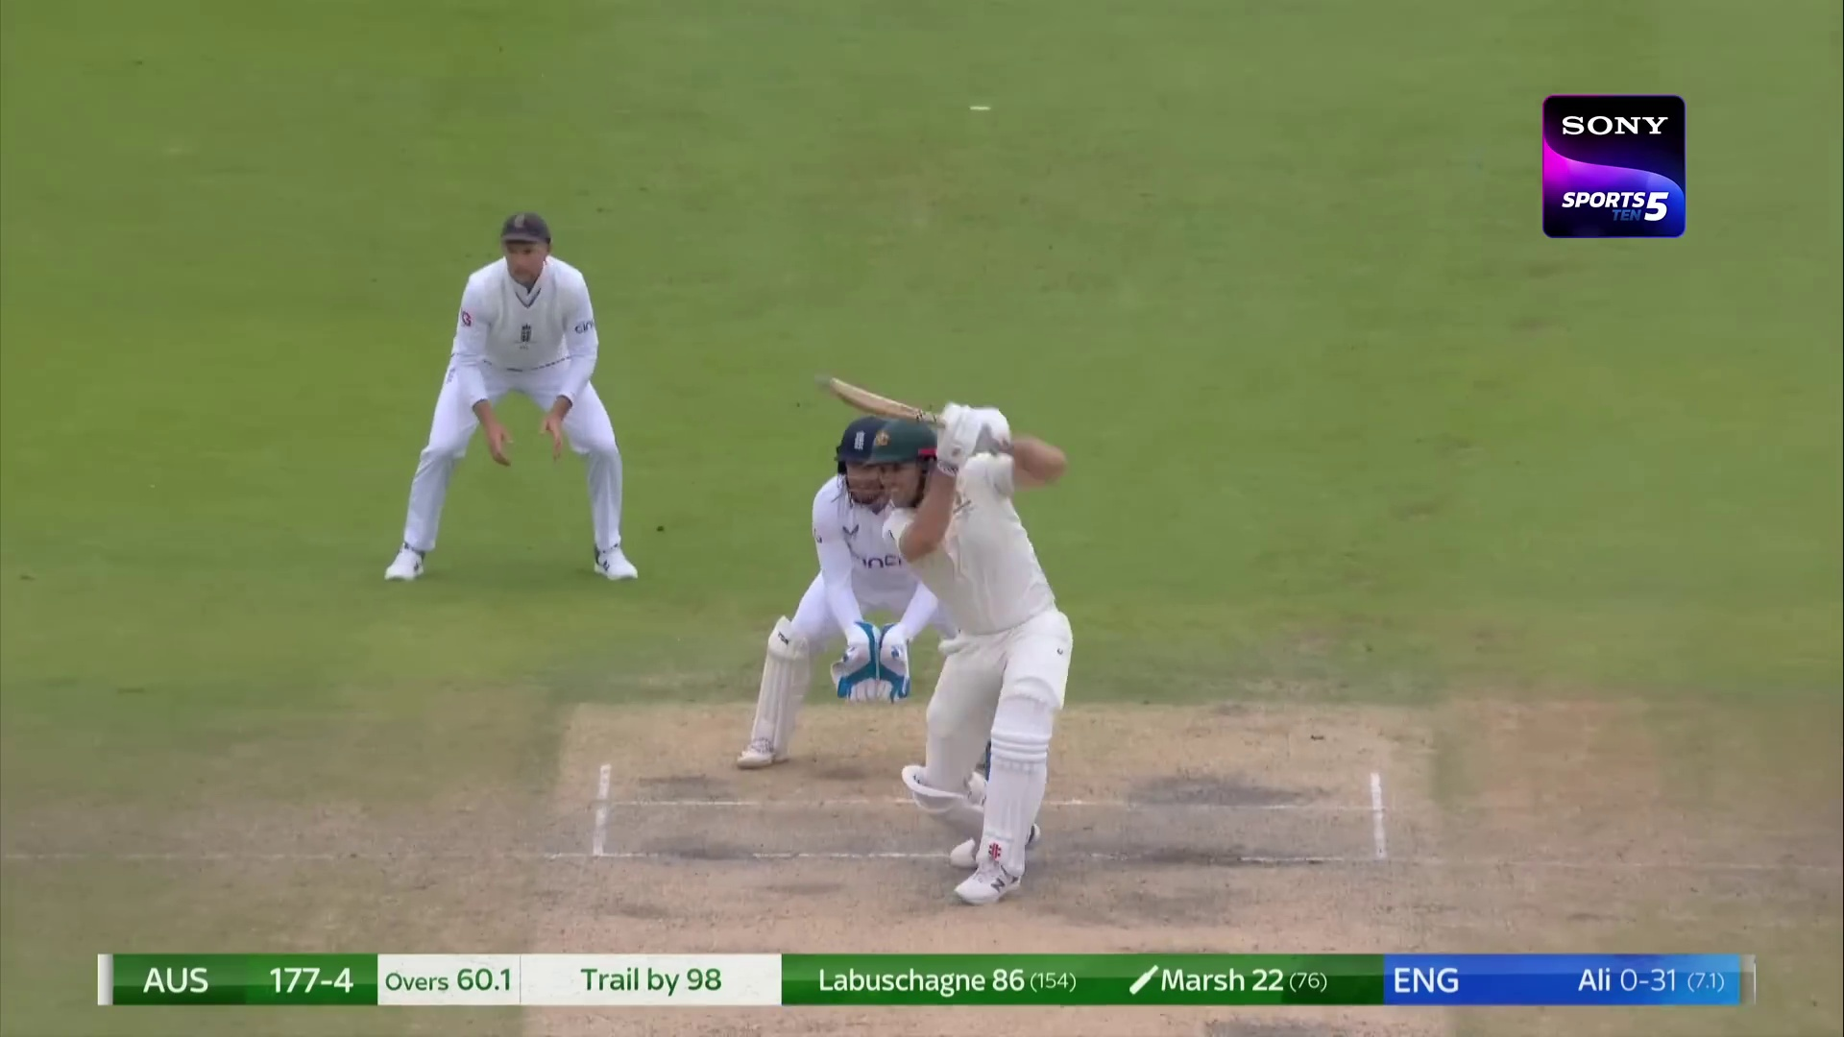 60.2 |  | No | No | No | Yes | No | No | No | No | No | No | No | No | No | Yes | No | No | No | No | No
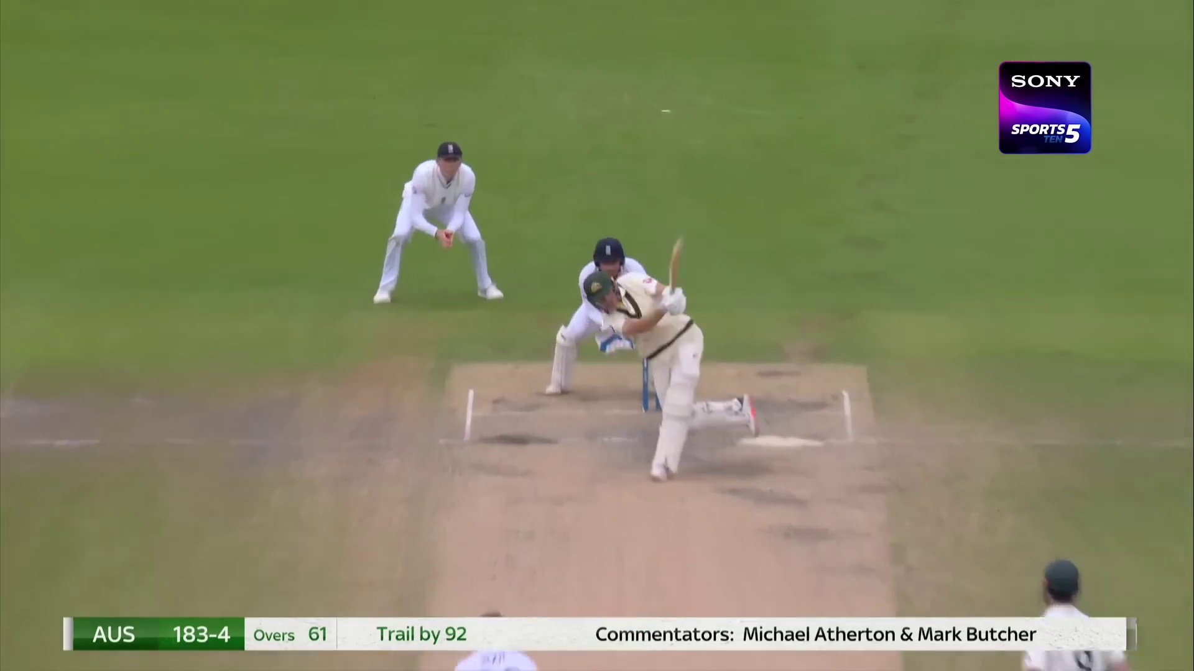 61.1 |  | No | No | No | No | Yes | No | No | No | No | No | No | Yes | No | No | No | No | No | No | No
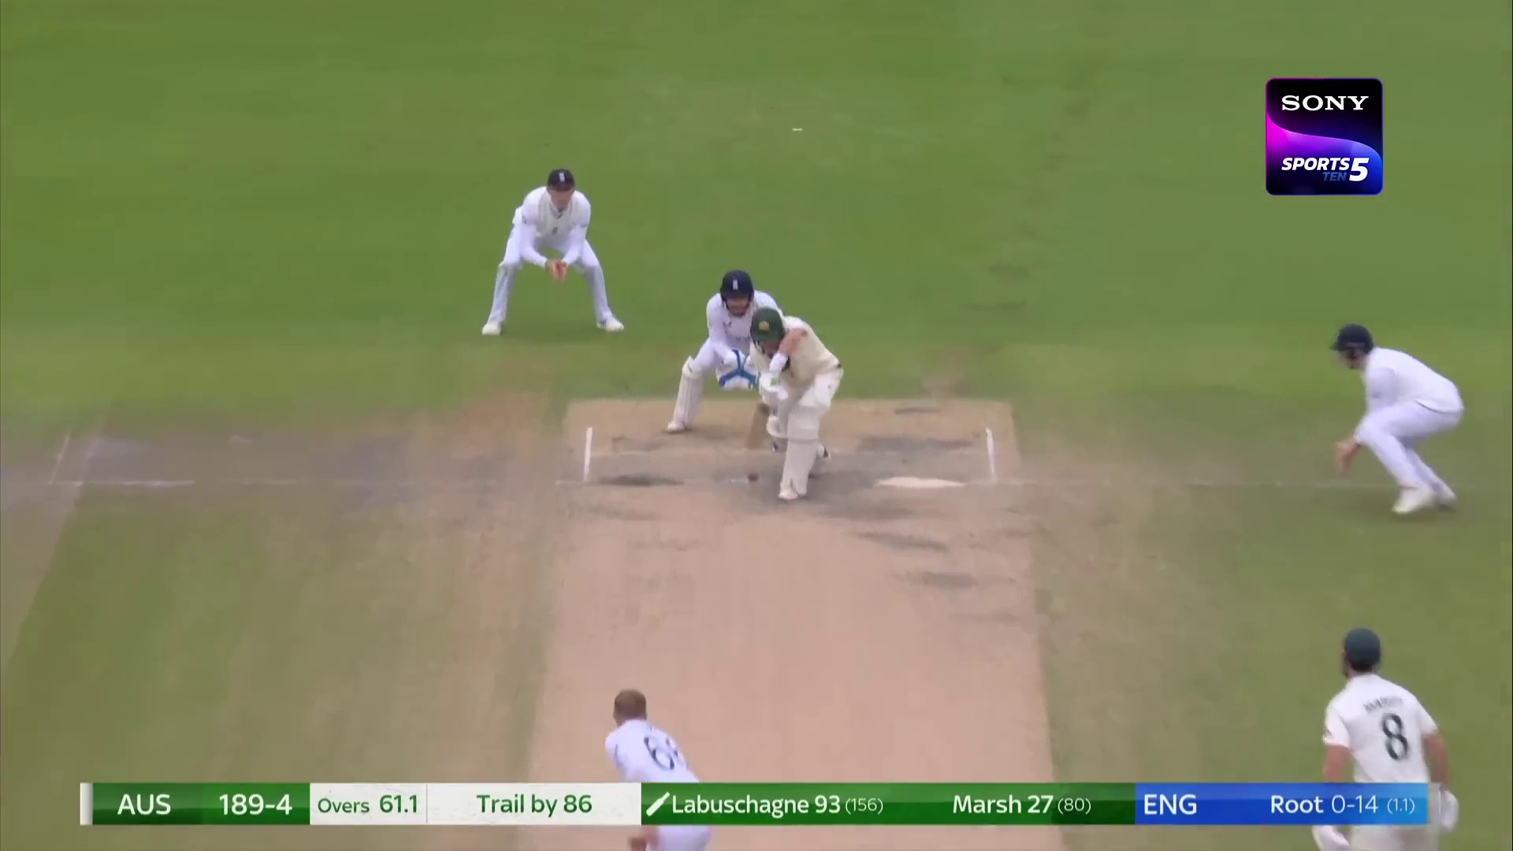 61.2 |  | No | No | No | No | Yes | No | No | No | No | No | No | No | No | No | No | No | No | Yes | No
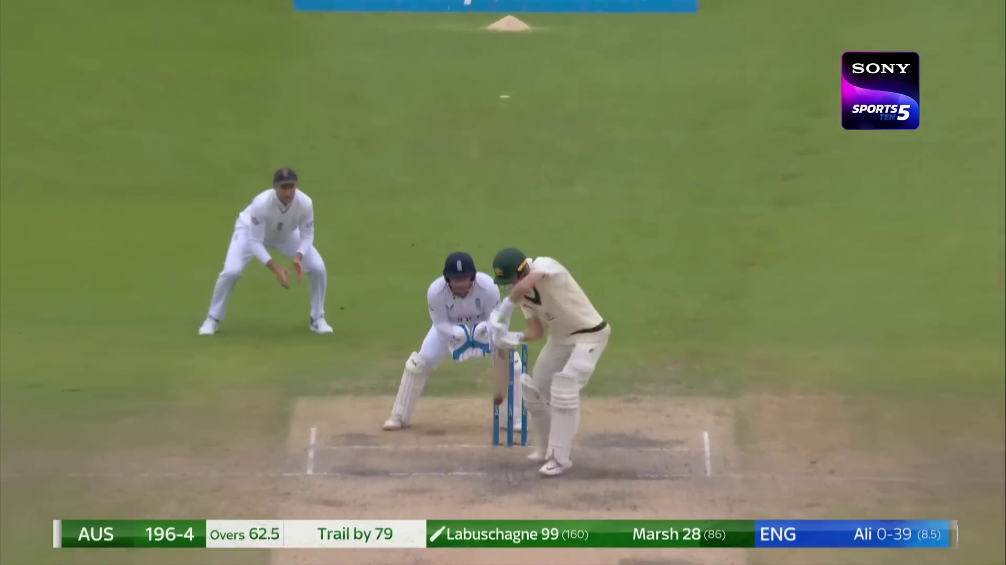 63 |  | No | Yes | No | No | No | No | No | No | No | No | No | No | No | No | No | Yes | No | No | No
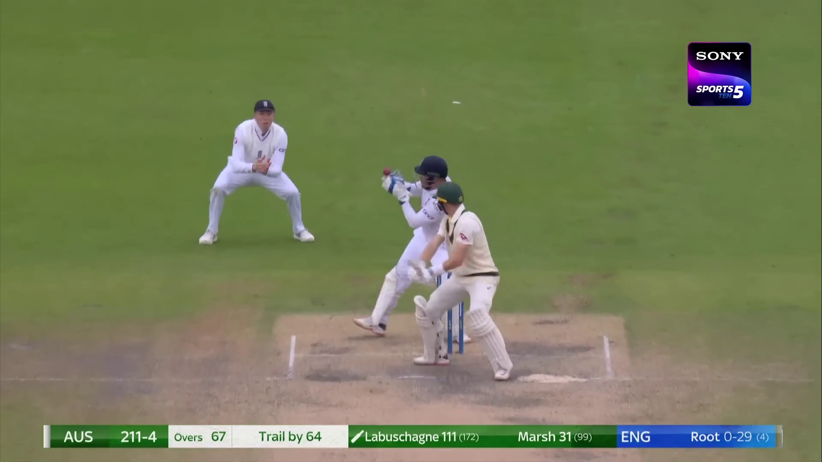 67.1 |  | No | No | No | No | No | No | No | No | No | No | No | No | No | No | No | No | No | No | Yes
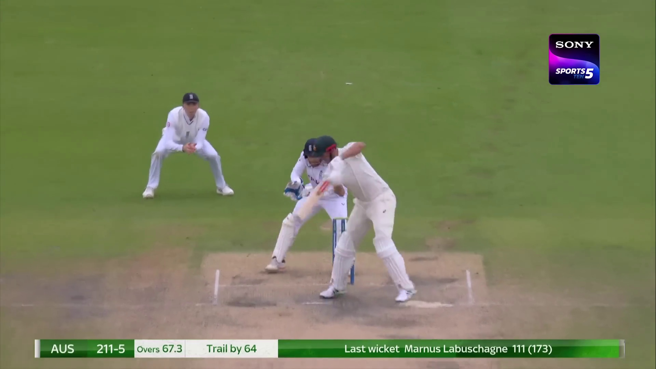 67.4 |  | No | Yes | Yes | No | No | No | No | No | No | No | No | No | No | No | No | Yes | No | No | No
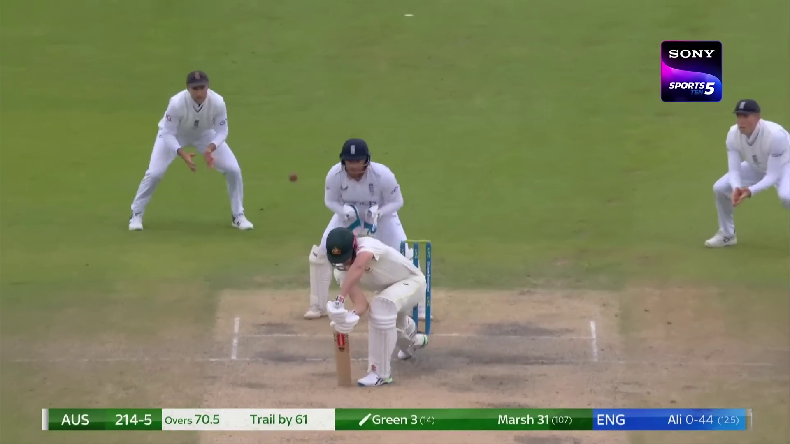 71 |  | Yes | No | No | No | No | No | No | No | No | No | No | No | No | No | No | No | No | No | Yes
 |  |  |  | CRICKET MATCH DATASET TESTING

 | 2023 England v Australia - 4th Test Old Trafford, Manchester 19th July, 2023

 | 592

 |  |  | Match drawn
 | 317 & 214/5

